Sheet1
部队编排

部队编排是按照编制和槽位来进行的

编制：即一个部队所能拥有的作战单位的最大值
作战单位：在编排界面中是以槽位的概念出现，槽位的数量即玩家所能拥有的作战单位的最大值
 | 槽位的最大上限可以由策划配置。暂定数值为20

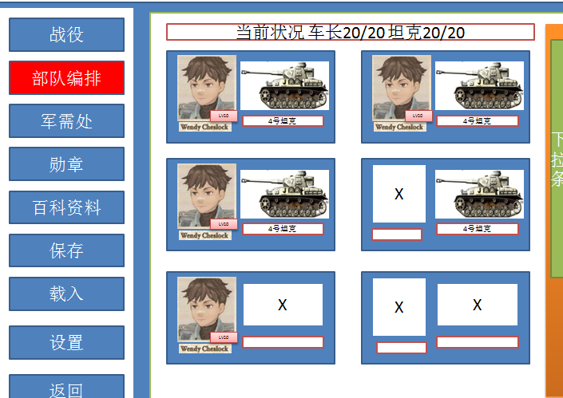

一个槽位由两部分组成，车长栏和战车栏
车长栏可以进行车长的安置，替换和解除操作，
战车栏可以进行坦克的安置，替换和解除操作
如果作战单位在战斗中死亡，则对应槽位上的车长和坦克数据将会清除
槽位的排序规则为1车长战车都配置上的槽位，2只有车长没有战车的槽位，3只有战车没有车长的槽位，4完全没有配置的槽位

选择车长槽，如果已经有车长则显示该车长的数据，下方显示当前其他的车长，
可以根据车长头像上的图标来分辨该车长是否是已经配置
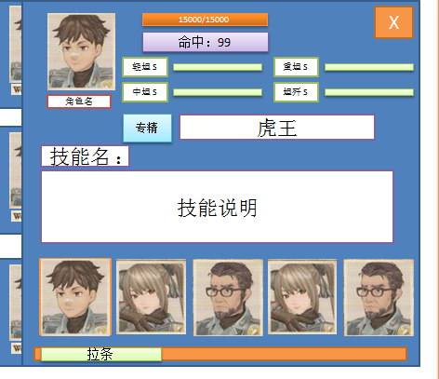

选择了一个头像后点击X即配置成功，同时关闭车长选择栏

战车同理
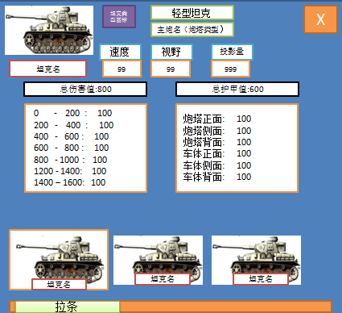

车长和坦克的最大上限为99

